report
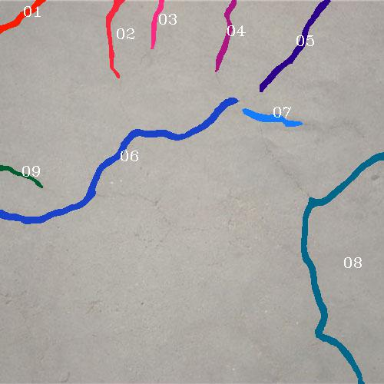
裂缝编号 | 1 | 裂缝编号 | 2 | 裂缝编号 | 3
长度 | 78.6382 | 长度 | 116.8689 | 长度 | 69.823
最大宽度 | 9.8749 | 最大宽度 | 13.8392 | 最大宽度 | 9.2034
平均宽度 | 7.6093 | 平均宽度 | 5.1963 | 平均宽度 | 7.6887
面积 | 598.3826 | 面积 | 607.2854 | 面积 | 676.4953

裂缝编号 | 4 | 裂缝编号 | 5 | 裂缝编号 | 6
长度 | 102.9397 | 长度 | 156.3584 | 长度 | 393.362
最大宽度 | 9.6649 | 最大宽度 | 10.8385 | 最大宽度 | 15.0729
平均宽度 | 7.3233 | 平均宽度 | 8.1175 | 平均宽度 | 7.9271
面积 | 753.8548 | 面积 | 1269.2323 | 面积 | 3118.2345

裂缝编号 | 7 | 裂缝编号 | 8 | 裂缝编号 | 9
长度 | 86.3983 | 长度 | 399.1305 | 长度 | 66.5235
最大宽度 | 12.3437 | 最大宽度 | 16.2415 | 最大宽度 | 7.9258
平均宽度 | 8.5519 | 平均宽度 | 7.5409 | 平均宽度 | 5.5960
面积 | 738.8732 | 面积 | 3009.8047 | 面积 | 372.2642

汇总 |  | 单位表
总长度 | 1470.0423 | 长度 | pixel
最大宽度 | 16.2415 | 宽度 | pixel
平均宽度 | 7.5810246413 | 面积 | pixel2
总面积 | 11144.4269

